상품제안서
바쏘 스마트 온도계 텀블러 500ml | 상품코드: S25478

 |  |  |  |  |  |  | 02-713-8555 | www.synergygift.co.kr
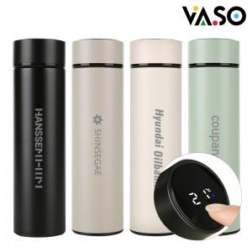

【상세/제작정보】 | <p style="text-align: center; " align="center">&nbsp;</p>

【인쇄/포장옵션】 | 실크, 레이저 / 포장지포장

【공급단가】 | 수량 | 50~ | 100~ | 500~ | 1,000~ | 3,000~
*VAT별도 | 단가 | 6,630원 | 6,270원 | 5,960원 | 5,810원 | 5,710원

【상품 URL】 | https://www.synergygift.co.kr:443/src/goods_detail.php?gdno=25478

